2018_10_data
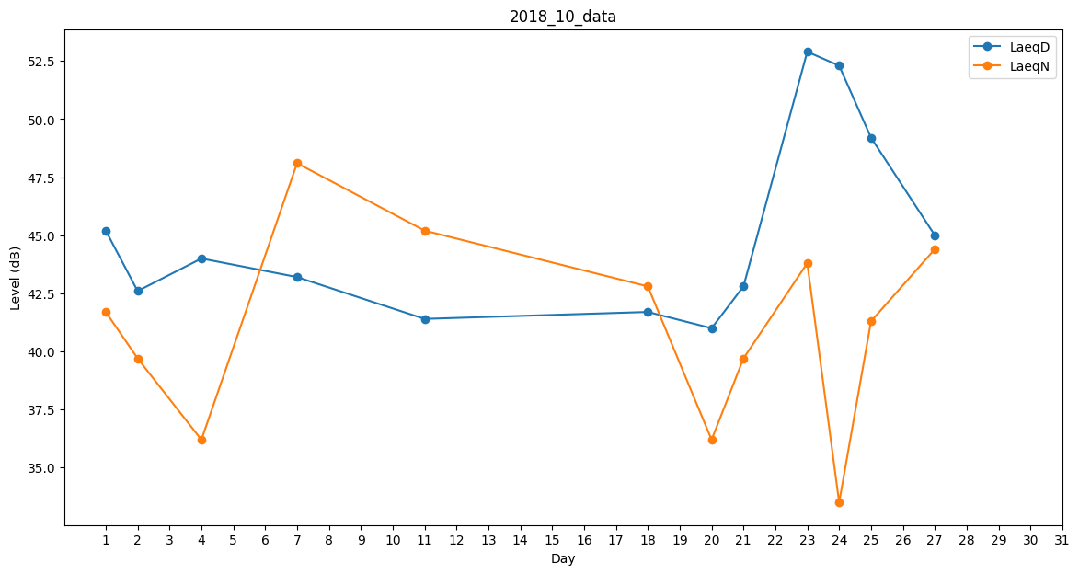
Day | LaeqD | LaeqN
1 | 45.2 | 41.7
2 | 42.6 | 39.7
3 | 48.1 | 0
4 | 44 | 36.2
5 | 42.7 | 0
6 | 0 | 0
7 | 43.2 | 48.1
8 | 47.6 | 0
9 | 40.7 | 0
10 | 44.2 | 0
11 | 41.4 | 45.2
12 | 36.8 | 0
13 | 0 | 0
14 | 0 | 0
15 | 0 | 0
16 | 0 | 0
17 | 28.8 | 0
18 | 41.7 | 42.8
19 | 48.8 | 0
20 | 41 | 36.2
21 | 42.8 | 39.7
22 | 47.1 | 0
23 | 52.9 | 43.8
24 | 52.3 | 33.5
25 | 49.2 | 41.3
26 | 53.8 | 0
27 | 45 | 44.4
28 | 0 | 0
29 | 0 | 0
30 | 0 | 0
31 | 0 | 0

